Sunny_01
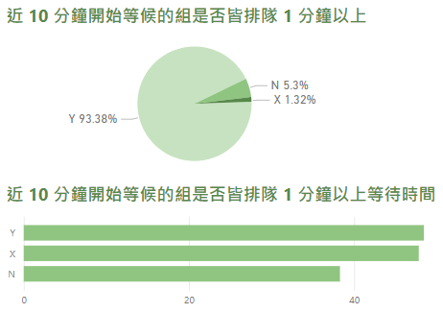
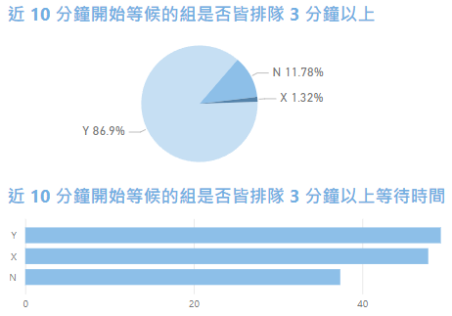
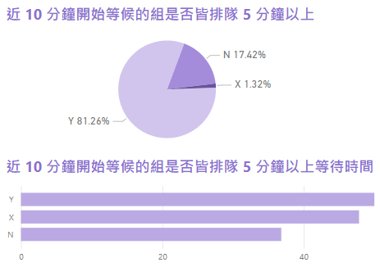
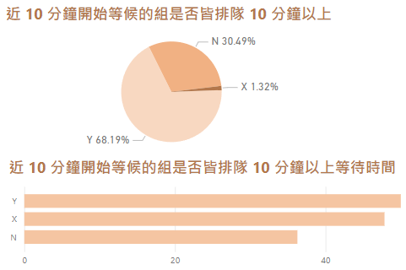
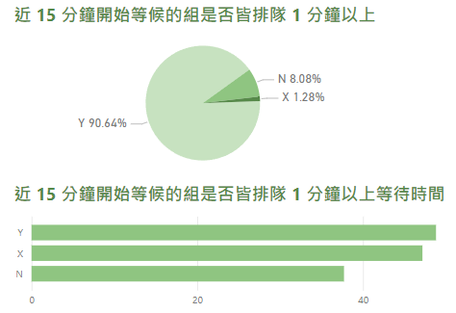
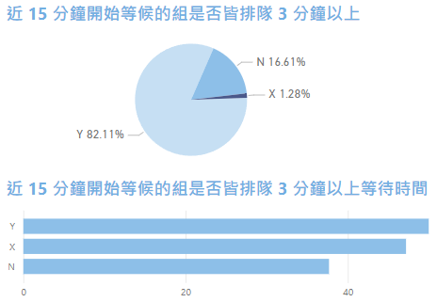
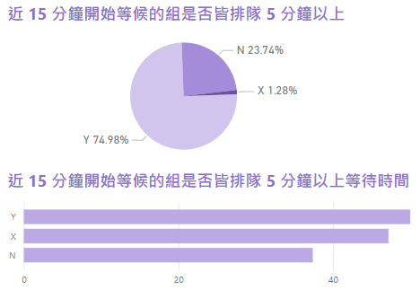
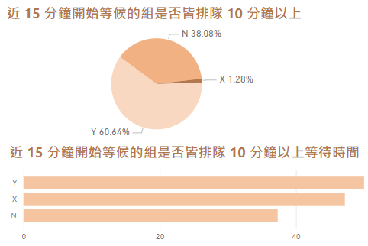
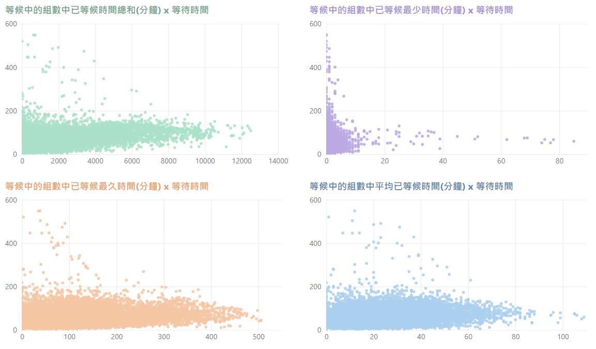
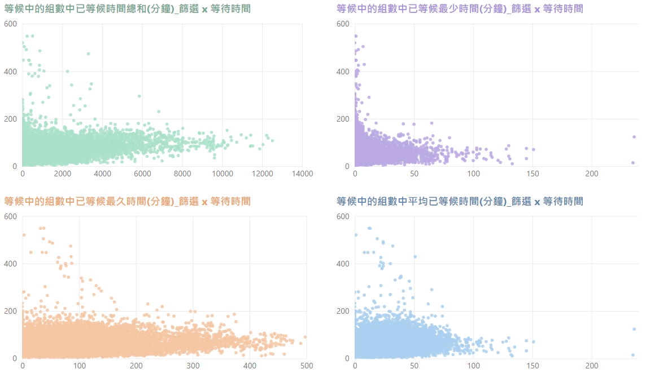
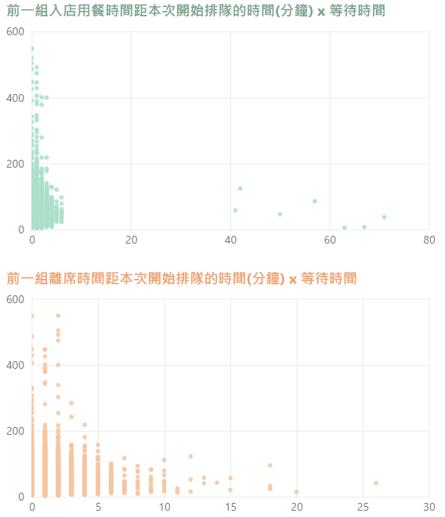
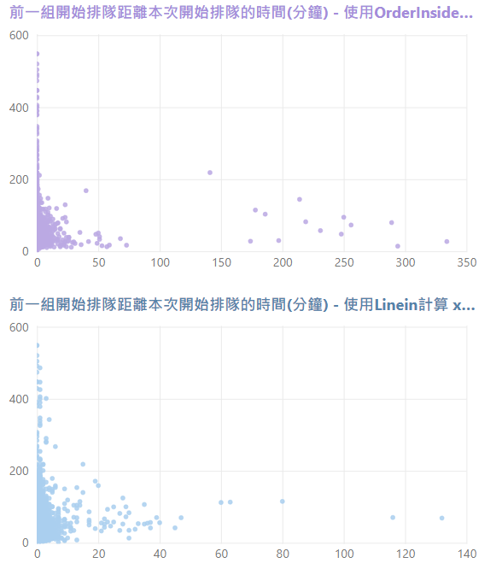
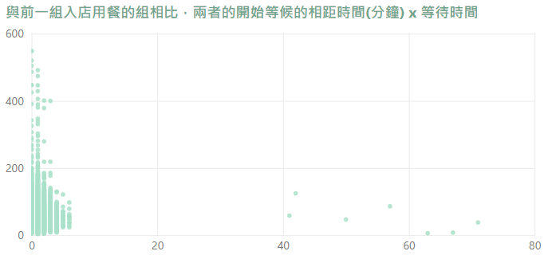
# | Variable_Name | 變數中文名稱 | Variable_Type | Sample_n | Missing_ Count | Per_of_ Missing | No_of_ distinct_values | Min. | 1st Qu. | Median | Mean | 3rd Qu. | Max. | 備註
1 | Serial_Number |  | character | 51089 | 0 | 0% | 51089
2 | Queue_Time |  | POSIXct:POSIXt | 51089 | 0 | 0% | 51089
3 | Adult_Count |  | numeric | 51087 | 2 | 0% | 30 | 1 | 2 | 3 | 3.52 | 4 | 64
4 | Kid_Count |  | numeric | 51086 | 3 | 0% | 10 | 0 | 0 | 0 | 0.18 | 0 | 9
5 | Total_Count |  | numeric | 51089 | 0 | 0% | 31 | 0 | 2 | 3 | 3.70 | 4 | 64
6 | Diff_Queue_Enter | 排隊等候時間 | numeric | 51089 | 0 | 0% | 7030 | 1.42 | 28.25 | 41.73 | 47.91 | 61.98 | 548.67 | 有 201 筆資料的排隊等候時間大於 2.5 小時
7 | A01_start_queue_hours | 開始排隊時段(小時) | numeric | 51089 | 0 | 0% | 13 | 9 | 12 | 17 | 15.35 | 18 | 21
8 | A02_queue_interval | 開始排隊時段別 (a:11:00~14:00、b:14:01~17:00、c:17:01~關門) | character | 50814 | 275 | 0.5% | 3 |  |  |  |  |  |  | 275 筆空值皆在 9、10 點
9 | A03_queue_at_meal_period_bool | 開始排隊時段(小時)是否為用餐時段(12:00~14:00、17:00~19:00) | character | 51089 | 0 | 0% | 2
10 | A04_queue_weekday | 用餐星期 | character | 51089 | 0 | 0% | 7
11 | A05_queue_weekend_bool | 是否為週末用餐 | character | 51089 | 0 | 0% | 2
12 | A06_queue_month | 用餐月份 | numeric | 51089 | 0 | 0% | 12
13 | A07_queue_season | 用餐季節 | character | 51089 | 0 | 0% | 4
14 | A10_total_people_of_diging | 本次用餐總人數 | numeric | 51085 | 4 | 0% | 30 | 1 | 2 | 3 | 3.70 | 4 | 64
15 | A11_foreigner_dining_bool | 本次用餐是否有外國人 | character | 51089 | 0 | 0% | 2
16 | A12_dining_countries | 本次用餐國別數 | numeric | 51089 | 0 | 0% | 5 | 1 | 1 | 1 | 1.08 | 1 | 5
17 | A13_count_dining_foreign_countries | 本次用餐非本國的國別數 | numeric | 51089 | 0 | 0% | 5 | 0 | 0 | 1 | 0.55 | 1 | 4
18 | A14_team_flag_bool | 本次用餐是否團體 | character | 51089 | 0 | 0% | 2
19 | A15_unhandy_flag_bool | 本次用餐是否博愛 | character | 51089 | 0 | 0% | 2
20 | B091_WAITTIME_SUM | 等候中的組數中已等候時間總和(分鐘) | numeric | 51089 | 0 | 0% | 5488 | 0 | 445 | 879 | 1321.00 | 1756 | 12517
21 | B092_WAITTIME_MAX | 等候中的組數中已等候最久時間(分鐘) | numeric | 51089 | 0 | 0% | 456 | 0 | 48 | 72 | 85.06 | 103 | 506
22 | B093_WAITTIME_MIN | 等候中的組數中已等候最少時間(分鐘) | numeric | 51089 | 0 | 0% | 44 | 0 | 0 | 1 | 0.75 | 1 | 85
23 | B094_WAITTIME_AVG | 等候中的組數中平均已等候時間(分鐘) | numeric | 51089 | 0 | 0% | 96 | 0 | 13 | 18 | 20.33 | 26 | 109
24 | B095_WAITTIME_SUM_CONDITION | 等候中的組數中已等候時間總和(分鐘) - 篩選總人數>=本次 | numeric | 51089 | 0 | 0% | 4545 | 0 | 192 | 492 | 850.60 | 1090 | 12517
25 | B096_WAITTIME_MAX_CONDITION | 等候中的組數中已等候最久時間(分鐘) - 篩選總人數>=本次 | numeric | 51089 | 0 | 0% | 442 | 0 | 40 | 63 | 72.61 | 91 | 498
26 | B097_WAITTIME_MIN_CONDITION | 等候中的組數中已等候最少時間(分鐘) - 篩選總人數>=本次 | numeric | 51089 | 0 | 0% | 110 | 0 | 0 | 1 | 2.68 | 2 | 236
27 | B098_WAITTIME_AVG_CONDITION | 等候中的組數中平均已等候時間(分鐘) - 篩選總人數>=本次 | numeric | 51089 | 0 | 0% | 122 | 0 | 13 | 20 | 21.75 | 28 | 236
28 | B101_DIFF_ENTERTIME | 前一組入店用餐時間距本次開始排隊的時間(分鐘) | numeric | 51048 | 41 | 0% | 14 | 0 | 0 | 0 | 0.61 | 1 | 71
29 | B111_DIFF_QUEUETIME | 前一組開始排隊距離本次開始排隊的時間(分鐘) - 使用OrderInside計算 | numeric | 51078 | 11 | 0% | 58 | 0 | 0 | 0 | 0.14 | 0 | 334
30 | B112_DIFF_QUEUETIME | 前一組開始排隊距離本次開始排隊的時間(分鐘) - 使用Linein計算 | numeric | 50476 | 613 | 1.2% | 42 | 0 | 0 | 0 | 0.63 | 1 | 132
31 | B121_DIFF_LEAVETIME | 前一組離席時間距本次開始排隊的時間(分鐘) | numeric | 50380 | 709 | 1.4% | 19 | 0 | 0 | 1 | 0.92 | 1 | 26
32 | B131_DIFF_QueueTime | 與前一組入店用餐的組相比，兩者的開始等候的相距時間(分鐘) | numeric | 51048 | 41 | 0% | 14 | 0 | 0 | 0 | 0.61 | 1 | 71
33 | B1401_5min_1minup_wait | 近 5 分鐘開始等候的組是否皆排隊 1 分鐘以上 | character | 51089 | 0 | 0% | 3
34 | B1402_5min_3minup_wait | 近 5 分鐘開始等候的組是否皆排隊 3 分鐘以上 | character | 51089 | 0 | 0% | 3
35 | B1403_5min_5minup_wait | 近 5 分鐘開始等候的組是否皆排隊 5 分鐘以上 | character | 51089 | 0 | 0% | 3
36 | B1404_5min_10minup_wait | 近 5 分鐘開始等候的組是否皆排隊 10 分鐘以上 | character | 51089 | 0 | 0% | 3
37 | B1405_10min_1minup_wait | 近 10 分鐘開始等候的組是否皆排隊 1 分鐘以上 | character | 51089 | 0 | 0% | 3
38 | B1406_10min_3minup_wait | 近 10 分鐘開始等候的組是否皆排隊 3 分鐘以上 | character | 51089 | 0 | 0% | 3
39 | B1407_10min_5minup_wait | 近 10 分鐘開始等候的組是否皆排隊 5 分鐘以上 | character | 51089 | 0 | 0% | 3
40 | B1408_10min_10minup_wait | 近 10 分鐘開始等候的組是否皆排隊 10 分鐘以上 | character | 51089 | 0 | 0% | 3
41 | B1409_15min_1minup_wait | 近 15 分鐘開始等候的組是否皆排隊 1 分鐘以上 | character | 51089 | 0 | 0% | 3
42 | B1410_15min_3minup_wait | 近 15 分鐘開始等候的組是否皆排隊 3 分鐘以上 | character | 51089 | 0 | 0% | 3
43 | B1411_15min_5minup_wait | 近 15 分鐘開始等候的組是否皆排隊 5 分鐘以上 | character | 51089 | 0 | 0% | 3
44 | B1412_15min_10minup_wait | 近 15 分鐘開始等候的組是否皆排隊 10 分鐘以上 | character | 51089 | 0 | 0% | 3

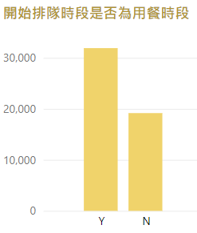
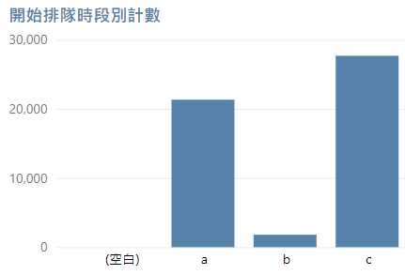
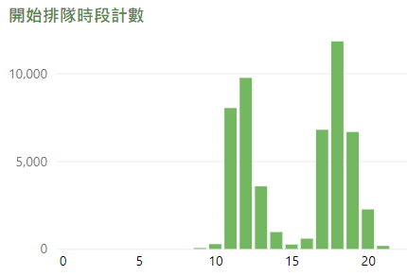
 |  |  | a：11:00~14:00
 |  |  | b：14:01~17:00
 |  |  | c：17:01~關門
 |  |  | (空白為上午 9、10 點，共 275 筆)

 |  |  | 在午餐、晚餐時段的排隊組數較多， |  |  |  |  |  |  |  | 在 11~12、17~19 的排隊組數較多
 |  |  | 僅有 4.1% 在上午 11 點前與午間時段開始排隊

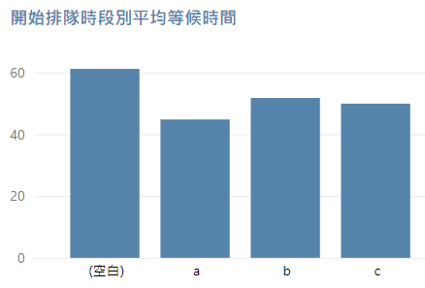
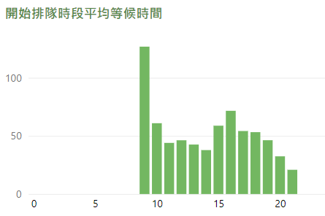
有 37.53% 在非用餐時段開始排隊
用餐時段定義為 12:00~14:00、17:00~19:00

 |  |  | a、b、c 時段的平均等候時間約在 40~50 分鐘 |  |  |  |  |  |  |  | 9 點只有一筆資料，等候了 126.8 分鐘，5 個大人來用餐
 |  |  | 上午 11 點前的平均等候時間則超過 1 小時
 |  |  | → 開店前的排隊要算進去嘛?

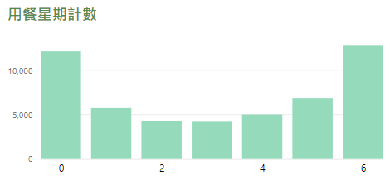
 |  |  | 假日的排隊組數大概是平日的兩倍

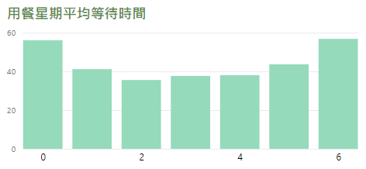

 |  |  | 平日的平均等待時間約為 40 分鐘
 |  |  | 假日的平均等待時間則將近 60 分鐘

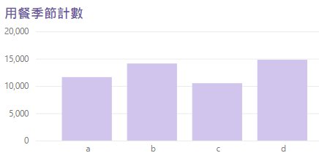
 |  |  | 冬天、寒暑假的排隊組數較多 |  |  |  |  |  |  |  | a：春季 (3~5月)
 |  |  |  |  |  |  |  |  |  |  | b：夏季 (6~8月)
 |  |  |  |  |  |  |  |  |  |  | c：秋季 (9~11月)
 |  |  |  |  |  |  |  |  |  |  | d：冬季 (12~2月)

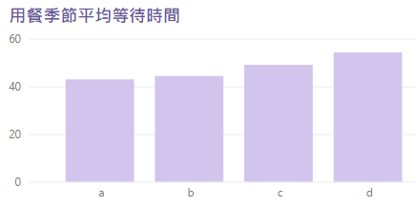

 |  |  | 只有 12 月的平均等待時間超過 60 分鐘

 |  |  |  |  |  |  | 只有 2.4% 超過 10 人用餐

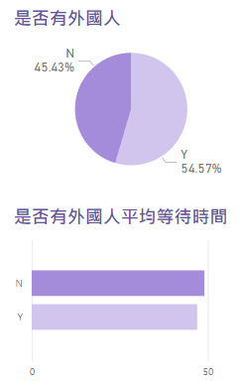
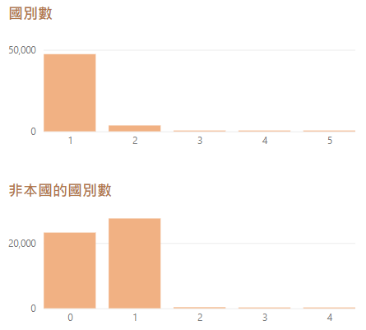
 |  |  | 92.7% 的客人是單一國別

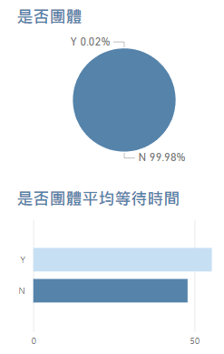
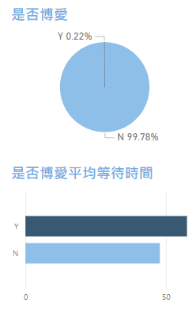
 |  | 絕大部分都非團客
 |  | 團客等待時間較長

 |  |  |  |  |  | 博愛的平均等待時間居然比非博愛還長

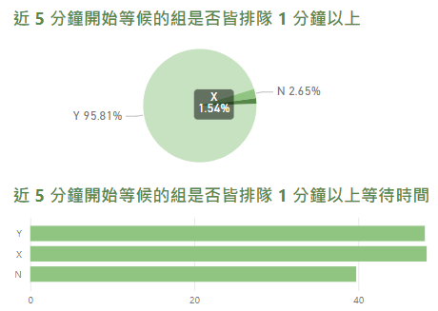
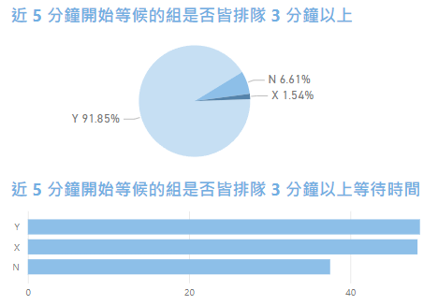
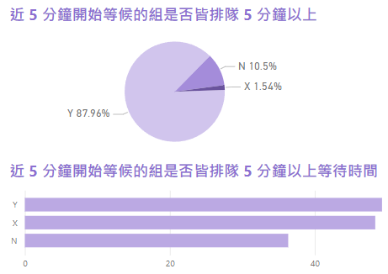
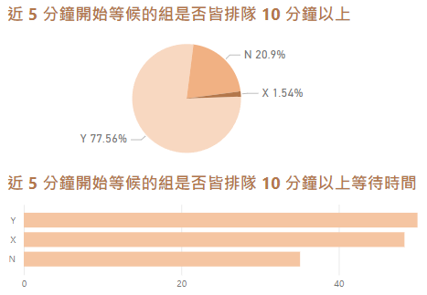
 |  |  |  |  |  |  |  |  |  | Y：近 5 分鐘有人排隊，且排隊時間皆在 ** 分鐘以上
 |  |  |  |  |  |  |  |  |  | N：近 5 分鐘有人排隊，但排隊時間不足 ** 分鐘
 |  |  |  |  |  |  |  |  |  | X：近 5 分鐘沒有資料 (近 5 分鐘沒有新客人來抽號碼牌)

Sunny_02
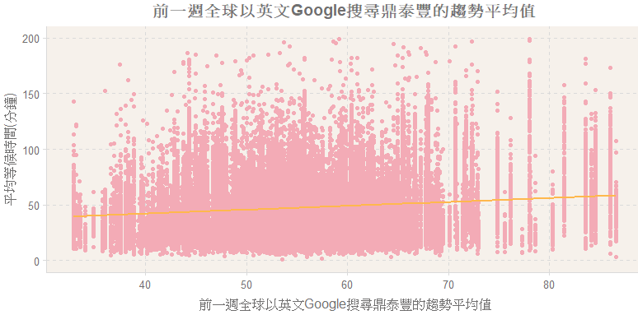
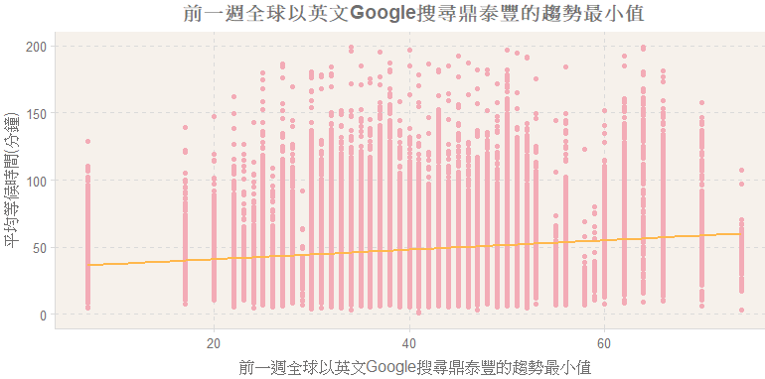
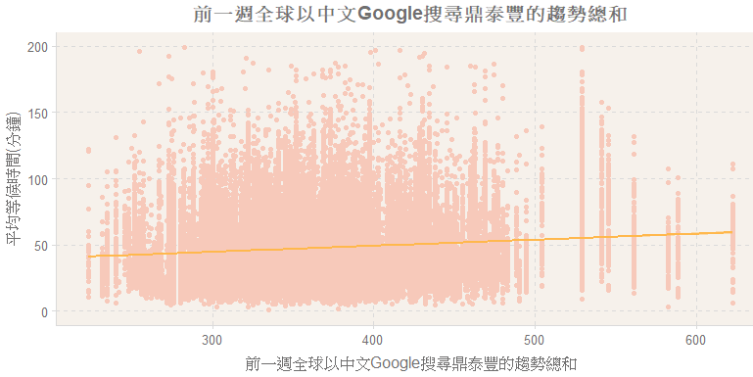
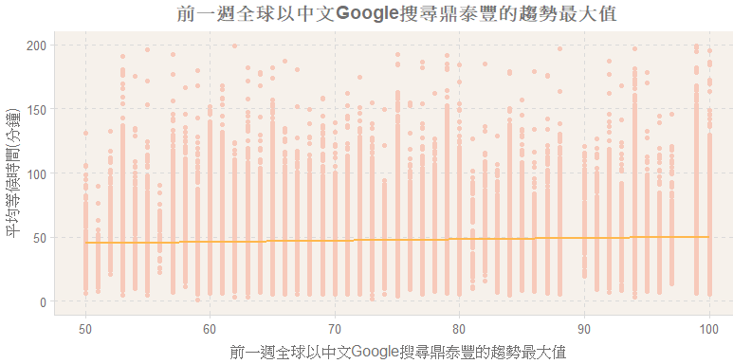
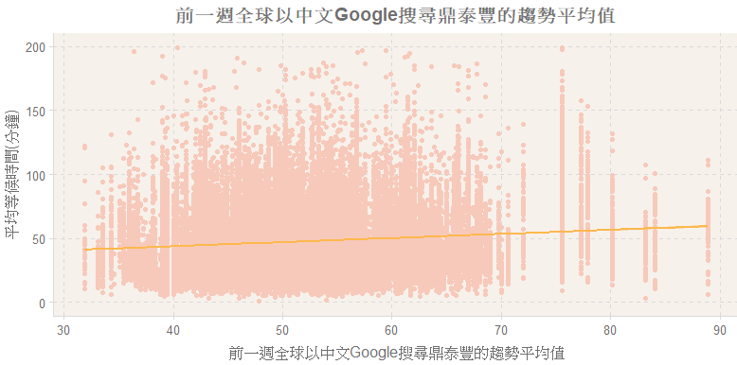
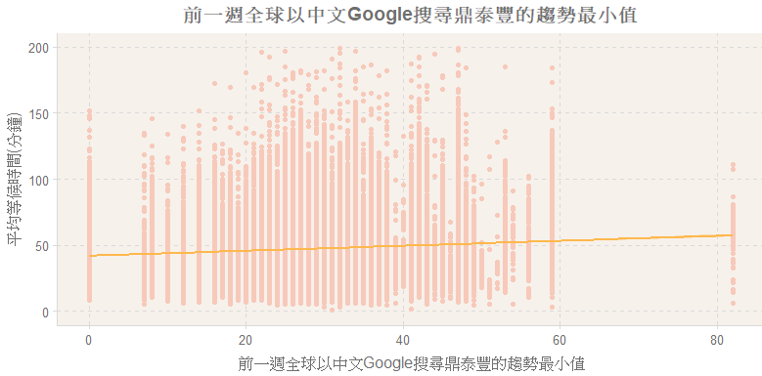
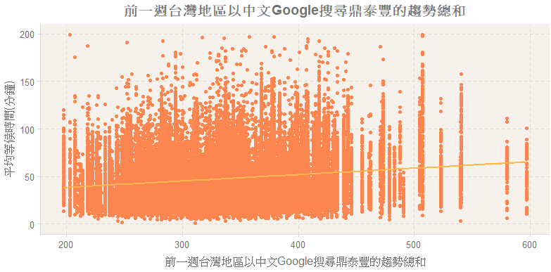
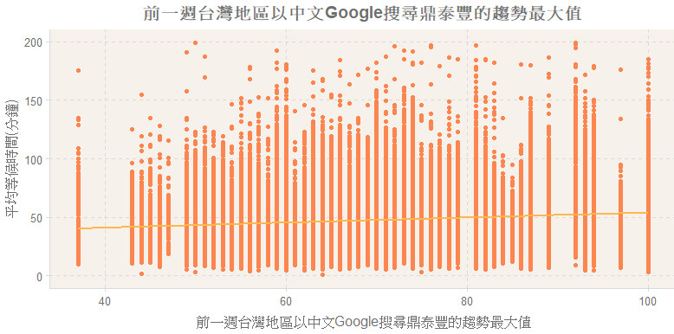
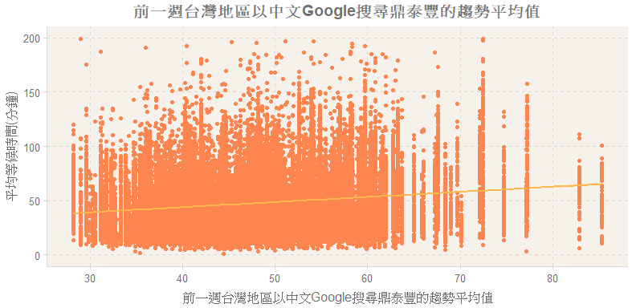
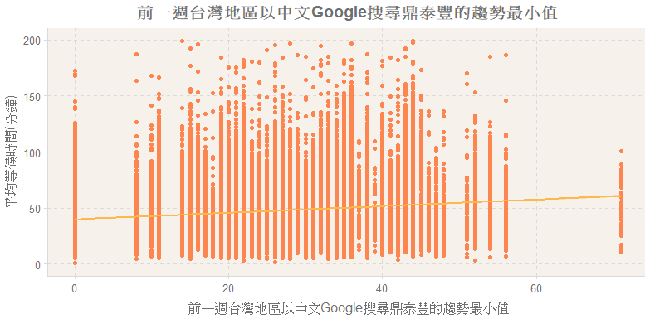
# | Variable_Name | 變數中文名稱 | Variable_Type | Sample_n | Missing_ Count | Per_of_ Missing | No_of_ distinct_values | Min. | 1st Qu. | Median | Mean | 3rd Qu. | Max. | 備註
1 | B181_Outside_Serial_Number | 外帶等候中組數 | numeric | 51089 | 0 | 0 | 7 | 0 | 0 | 0 | 0.67 | 1 | 6
2 | B191_Outside_AchievementWait_Amount | 外帶的製餐中餐點總數 | numeric | 51089 | 0 | 0 | 48 | 0 | 0 | 0 | 0.91 | 0 | 78
3 | B201_Outside_AchievementWait_DisCount | 外帶的製餐中的去重複餐點品項數 | numeric | 51089 | 0 | 0 | 18 | 0 | 0 | 0 | 0.46 | 0 | 18
4 | B211_Outside5min_Serial_Number | 近 5 分鐘外帶組數 | numeric | 51089 | 0 | 0 | 13 | 0 | 1 | 2 | 2.08 | 3 | 12
5 | B212_Outside10min_Serial_Number | 近 10 分鐘外帶組數 | numeric | 51089 | 0 | 0 | 17 | 0 | 2 | 4 | 4.17 | 6 | 16
6 | B213_Outside15min_Serial_Number | 近 15 分鐘外帶組數 | numeric | 51089 | 0 | 0 | 22 | 0 | 4 | 6 | 6.25 | 8 | 21
7 | B221_Outside_Achievementing_5minAmount | 近 5 分鐘外帶的點餐總數 | numeric | 51089 | 0 | 0 | 78 | 0 | 0 | 0 | 1.17 | 0 | 313
8 | B222_Outside_Achievementing_10minAmount | 近 10 分鐘外帶的點餐總數 | numeric | 51089 | 0 | 0 | 85 | 0 | 0 | 0 | 1.59 | 0 | 313
9 | B223_Outside_Achievementing_15minAmount | 近 15 分鐘外帶的點餐總數 | numeric | 51089 | 0 | 0 | 90 | 0 | 0 | 0 | 1.86 | 0 | 313
10 | B231_Outside_Achievementing_5minDisCount | 近 5 分鐘外帶的去重複點餐品項數 | numeric | 51089 | 0 | 0 | 25 | 0 | 0 | 0 | 0.57 | 0 | 25
11 | B232_Outside_Achievementing_10minDisCount | 近 10 分鐘外帶的去重複點餐品項數 | numeric | 51089 | 0 | 0 | 25 | 0 | 0 | 0 | 0.77 | 0 | 32
12 | B233_Outside_Achievementing_15minDisCount | 近 15 分鐘外帶的去重複點餐品項數 | numeric | 51089 | 0 | 0 | 26 | 0 | 0 | 0 | 0.89 | 0 | 32
13 | B2401_Outside_leave5min_sumwaittime | 近 5 分鐘外帶完成的組數從開始點餐至離開的時間總和(分鐘) | numeric | 43409 | 7680 | 15.0% | 224 | 0 | 0 | 0 | 3.46 | 1 | 1243 | 應該是因為有些時候沒有人外帶，所以有空值
14 | B2402_Outside_leave10min_sumwaittime | 近 10 分鐘外帶完成的組數從開始點餐至離開的時間總和(分鐘) | numeric | 49088 | 2001 | 3.9% | 300 | 0 | 0 | 0 | 6.12 | 2 | 1440
15 | B2403_Outside_leave15min_sumwaittime | 近 15 分鐘外帶完成的組數從開始點餐至離開的時間總和(分鐘) | numeric | 50016 | 1073 | 2.1% | 330 | 0 | 0 | 1 | 8.76 | 5 | 1440
16 | B2404_Outside_leave5min_avgwaittime | 近 5 分鐘外帶完成的組數從開始點餐至離開的平均時間(分鐘) | numeric | 43409 | 7680 | 15.0% | 164 | 0 | 0 | 0 | 1.37 | 0 | 478
17 | B2405_Outside_leave10min_avgwaittime | 近 10 分鐘外帶完成的組數從開始點餐至離開的平均時間(分鐘) | numeric | 49088 | 2001 | 3.9% | 147 | 0 | 0 | 0 | 1.29 | 0 | 720
18 | B2406_Outside_leave15min_avgwaittime | 近 15 分鐘外帶完成的組數從開始點餐至離開的平均時間(分鐘) | numeric | 50016 | 1073 | 2.1% | 111 | 0 | 0 | 0 | 1.16 | 0 | 720
19 | B2407_Outside_leave5min_maxwaittime | 近 5 分鐘外帶完成的組數從開始點餐至離開的最大時間(分鐘) | numeric | 43409 | 7680 | 15.0% | 198 | 0 | 0 | 0 | 3.13 | 1 | 643
20 | B2408_Outside_leave10max_maxwaittime | 近 10 分鐘外帶完成的組數從開始點餐至離開的最大時間(分鐘) | numeric | 49088 | 2001 | 3.9% | 234 | 0 | 0 | 0 | 5.27 | 1 | 1440
21 | B2409_Outside_leave15max_maxwaittime | 近 15 分鐘外帶完成的組數從開始點餐至離開的最大時間(分鐘) | numeric | 50016 | 1073 | 2.1% | 252 | 0 | 0 | 1 | 7.25 | 1 | 1440
22 | B2410_Outside_leave5min_minwaittime | 近 5 分鐘外帶完成的組數從開始點餐至離開的最小時間(分鐘) | numeric | 43409 | 7680 | 15.0% | 75 | 0 | 0 | 0 | 0.51 | 0 | 478
23 | B2411_Outside_leave10min_minwaittime | 近 10 分鐘外帶完成的組數從開始點餐至離開的最小時間(分鐘) | numeric | 49088 | 2001 | 3.9% | 35 | 0 | 0 | 0 | 0.19 | 0 | 251
24 | B2412_Outside_leave15min_minwaittime | 近 15 分鐘外帶完成的組數從開始點餐至離開的最小時間(分鐘) | numeric | 50016 | 1073 | 2.1% | 17 | 0 | 0 | 0 | 0.11 | 0 | 45
25 | E011_holiday_usa | 是否為美國節日 | factor | 51089 | 0 | 0 | 2
26 | E012_holiday_jp | 是否為日本節日 | factor | 51089 | 0 | 0 | 2
27 | E013_holiday_cn | 是否為中國節日 | factor | 51089 | 0 | 0 | 2
28 | E014_holiday_tw | 是否為台灣節日 | factor | 51089 | 0 | 0 | 2
29 | E021_holiday_counts | 有美/中/日/台節日的國家數 | numeric | 51089 | 0 | 0 | 5 | 0 | 0 | 0 | 0.36 | 1 | 4
30 | E031_highsch_tag | 是否為國小至高中假期 | factor | 51089 | 0 | 0 | 5
31 | E032_university_tag | 是否為大專院校假期 | factor | 51089 | 0 | 0 | 5
32 | E041_stopwork | 台北市是否停班停課 | factor | 51089 | 0 | 0 | 2
33 | E051_typhoon | 是否有颱風警報 | factor | 51089 | 0 | 0 | 2
34 | E061_typhoon_level | 颱風等級 | factor | 51089 | 0 | 0 | 4
35 | E071_StnPres | 前一天同時段測站氣壓 | numeric | 51074 | 15 | 0 | 360 | 974.5 | 1004.9 | 1009.8 | 1010.20 | 1015.7 | 1033
36 | E072_Temperature | 前一天同時段測站氣溫 | numeric | 51074 | 15 | 0 | 288 | 5.2 | 19.9 | 25.6 | 25.07 | 30.4 | 38.1
37 | E073_RH | 前一天同時段測站相對濕度 | numeric | 51074 | 15 | 0 | 69 | 28 | 60 | 69 | 68.88 | 78 | 100
38 | E074_WS | 前一天同時段測站風速 | numeric | 51074 | 15 | 0 | 86 | 0 | 1.2 | 2.4 | 2.61 | 3.8 | 12.7
39 | E081_rainfall_1Day | 前一天降雨量 | numeric | 51089 | 0 | 0 | 165 | 0 | 0 | 0.01 | 6.20 | 4.5 | 181.5
40 | E082_rainfall_7Day_Sum | 前一週總降雨量 | numeric | 51089 | 0 | 0 | 489 | 0 | 5.71 | 23.8 | 41.75 | 62.1 | 342.6
41 | E083_rainfall_7Day_AVG | 前一週平均降雨量 | numeric | 51089 | 0 | 0 | 490 | 0 | 0.8157 | 3.4 | 5.96 | 8.8714 | 48.9429
42 | E084_rainfall_7Day_MAX | 前一週最大降雨量 | numeric | 51089 | 0 | 0 | 129 | 0 | 4 | 15.5 | 23.31 | 32.5 | 181.5
43 | E085_rainfall_7Day_MIN | 前一週最小降雨量 | numeric | 51089 | 0 | 0 | 14 | 0 | 0 | 0 | 0.05 | 0 | 19
44 | E0901_GoogleTrends_grobalen1Day | 前一天全球以英文Google搜尋鼎泰豐的趨勢 | numeric | 51089 | 0 | 0 | 78 | 7 | 47 | 55 | 57.92 | 67 | 100
45 | E0902_GoogleTrends_grobalch1Day | 前一天全球以中文Google搜尋鼎泰豐的趨勢 | numeric | 51089 | 0 | 0 | 90 | 0 | 42 | 53 | 53.21 | 63 | 100
46 | E0903_GoogleTrends_taiwanch1Day | 前一天台灣地區以中文Google搜尋鼎泰豐的趨勢 | numeric | 51089 | 0 | 0 | 83 | 0 | 36 | 48 | 48.10 | 58 | 100
47 | E0904_GoogleTrends_grobalen7Day_sum | 前一週全球以英文Google搜尋鼎泰豐的趨勢總和 | numeric | 51089 | 0 | 0 | 239 | 230 | 347 | 389 | 391.80 | 431 | 606
48 | E0905_GoogleTrends_grobalen7Day_avg | 前一週全球以英文Google搜尋鼎泰豐的趨勢平均值 | numeric | 51089 | 0 | 0 | 239 | 32.86 | 49.57 | 55.57 | 55.97 | 61.57 | 86.57
49 | E0906_GoogleTrends_grobalen7Day_max | 前一週全球以英文Google搜尋鼎泰豐的趨勢最大值 | numeric | 51089 | 0 | 0 | 48 | 44 | 67 | 78 | 77.35 | 87 | 100
50 | E0907_GoogleTrends_grobalen7Day_min | 前一週全球以英文Google搜尋鼎泰豐的趨勢最小值 | numeric | 51089 | 0 | 0 | 45 | 7 | 33 | 38 | 39.02 | 46 | 74
51 | E0908_GoogleTrends_grobalch7Day_sum | 前一週全球以中文Google搜尋鼎泰豐的趨勢總和 | numeric | 51089 | 0 | 0 | 225 | 223 | 325 | 360 | 364.60 | 397 | 622
52 | E0909_GoogleTrends_grobalch7Day_avg | 前一週全球以中文Google搜尋鼎泰豐的趨勢平均值 | numeric | 51089 | 0 | 0 | 225 | 31.86 | 46.43 | 51.43 | 52.08 | 56.71 | 88.86
53 | E0910_GoogleTrends_grobalch7Day_max | 前一週全球以中文Google搜尋鼎泰豐的趨勢最大值 | numeric | 51089 | 0 | 0 | 49 | 50 | 65 | 73 | 75.32 | 84 | 100
54 | E0911_GoogleTrends_grobalch7Day_min | 前一週全球以中文Google搜尋鼎泰豐的趨勢最小值 | numeric | 51089 | 0 | 0 | 48 | 0 | 24 | 31 | 30.35 | 36 | 82
55 | E0912_GoogleTrends_taiwanch7Day_sum | 前一週台灣地區以中文Google搜尋鼎泰豐的趨勢總和 | numeric | 51089 | 0 | 0 | 227 | 197 | 289 | 331 | 335.90 | 378 | 597
56 | E0913_GoogleTrends_taiwanch7Day_avg | 前一週台灣地區以中文Google搜尋鼎泰豐的趨勢平均值 | numeric | 51089 | 0 | 0 | 227 | 28.14 | 41.29 | 47.29 | 47.99 | 54 | 85.29
57 | E0914_GoogleTrends_taiwanch7Day_max | 前一週台灣地區以中文Google搜尋鼎泰豐的趨勢最大值 | numeric | 51089 | 0 | 0 | 50 | 37 | 60 | 69 | 70.65 | 81 | 100
58 | E0915_GoogleTrends_taiwanch7Day_min | 前一週台灣地區以中文Google搜尋鼎泰豐的趨勢最小值 | numeric | 51089 | 0 | 0 | 44 | 0 | 20 | 26 | 26.52 | 34 | 71

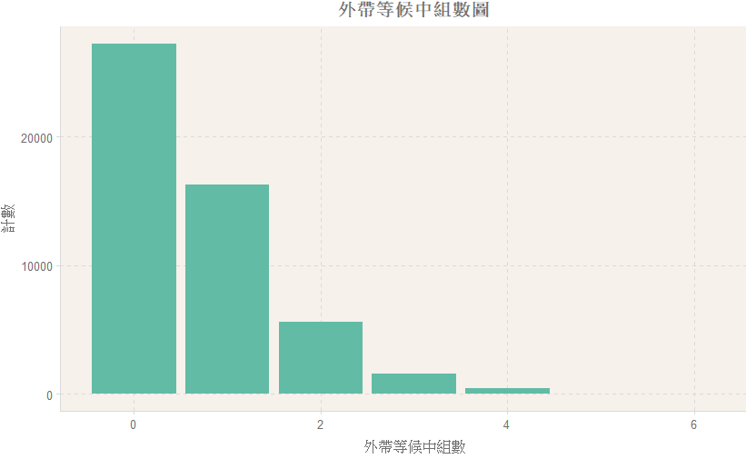
 |  |  |  |  |  |  |  | 有越多人外帶的時候，平均的等候時間也會越長
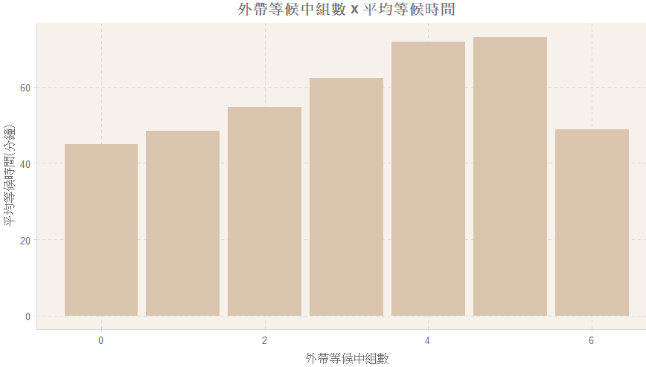

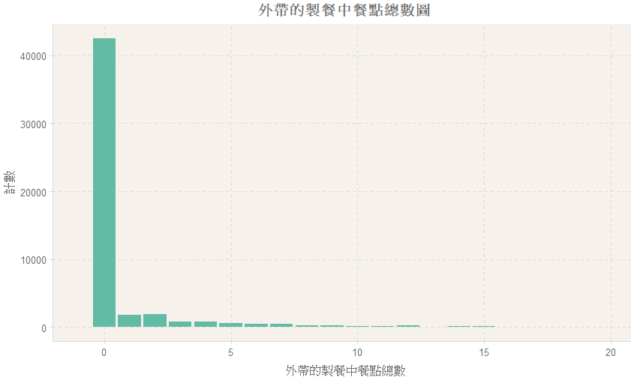
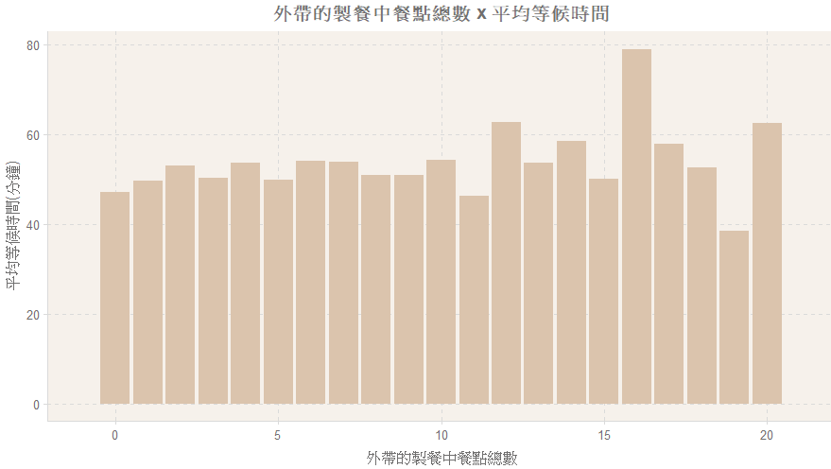
 |  |  |  |  |  |  |  | (拿掉餐點數大於 20 的畫圖)

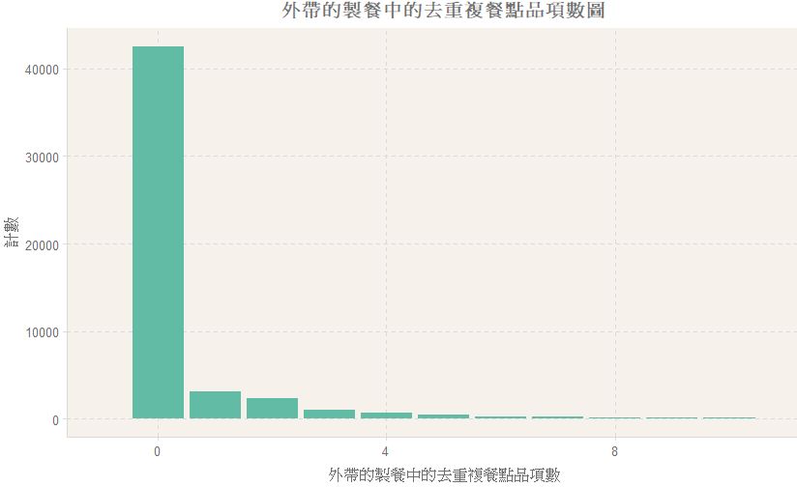
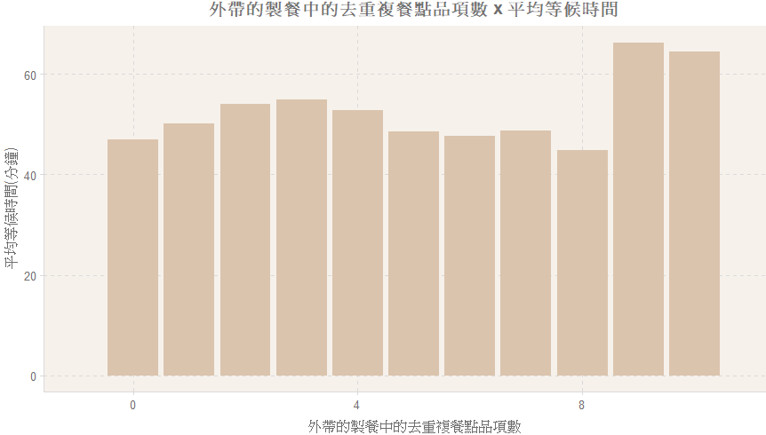
 |  |  |  |  |  |  |  | (拿掉品項數大於 10 的畫圖)
 |  |  |  |  |  |  |  | 品項超過 9 個以上的話，平均等候時間會超過一小時

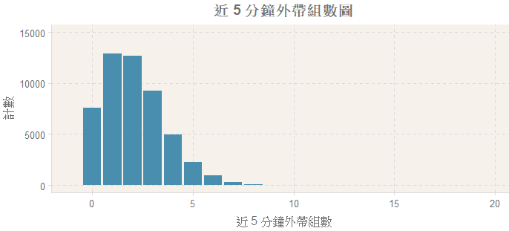
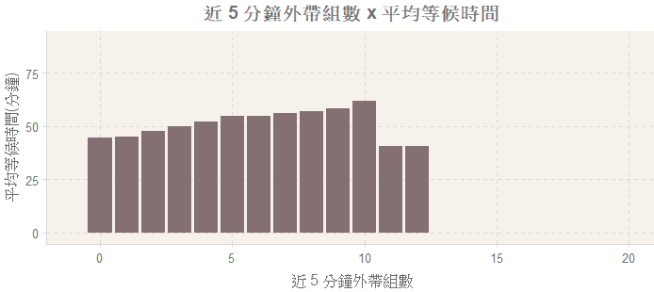
 |  |  |  |  | 外帶組數越多，平均的等候時間也會越長

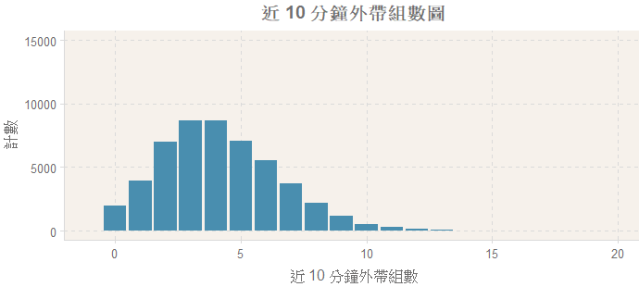
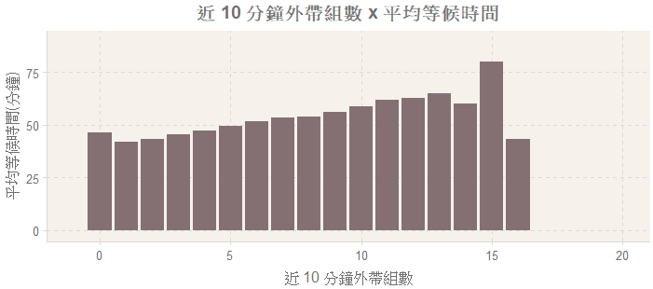






 |  |  |  |  | 點餐總數對等候時間的影響比較沒那麼明顯









 |  |  |  |  | 餐點品項數越多，平均的等候時間也會越長

 |  |  |  |  | 餐點品項數超過 18 項以後的等候時間反而往下掉
 |  |  |  |  | 餐點品項數超過 18 的資料筆數很少，只有 34 筆










 | 外帶等候時間 (從開始點餐直到離開) 跟內用等候時間的關係 |  | 大致上是外帶時間花得越久，等候時間也會比較久
 | 時間總和 | 平均時間 |  |  |  | 最大時間 |  |  |  |  |  | 最小時間

















 |  |  |  |  | 台灣節日最多 XDD






 |  |  |  |  | 遇到節日的等待時間比非節日長 |  |  |  |  |  |  | 越多國家放假，就要等越久
 |  |  |  |  | 只有遇到台灣節日才需要等 60 分鐘以上



 |  | S：暑假 |  |  | S：暑假
 |  | W：寒假 |  |  | W：寒假
 |  | C：週六補上課 |  |  | C：週六補上課
 |  | O：其他放假日 |  |  | O：其他放假日
 |  | N：皆無 |  |  | N：皆無



 |  | 其他放假日等最久
 |  | 寒暑假的等待時間反而比較短欸




 |  |  |  |  |  |  | H：強烈颱風
 |  |  |  |  |  |  | M：中度颱風
 |  |  |  |  |  |  | L：輕度颱風
 |  |  |  |  |  |  | N：無颱風

 | 停班停課的時候大家會跑出來吃鼎泰豐XD



 | 氣壓：一般而言，氣壓愈高天氣愈好；氣壓愈低，會多雲雨，形成天氣不好或惡劣天氣
 |  |  |  |  |  |  | (平均等候時間限縮在 200 以內)






 |  |  |  |  |  |  | (平均等候時間限縮在 200 以內)








 |  |  |  |  |  |  |  |  |  |  |  |  | (平均等候時間限縮在 200 以內)




 |  |  |  |  |  |  |  | (平均等候時間限縮在 200 以內)

Sunny_03
` | 負責夥伴 | 變數分類 | 變數英文名稱 | 變數中文名稱 | 重要變數 | cor | 問題描述 | nZero | NA_Value | Per_of_Missing | min | max | mean | median
1 | Sunny | 1. 原始資料 | Serial_Number | 訂單編號 |  |  |  |  | v | x
2 | Sunny | 1. 原始資料 | Queue_Time | 排隊時間
3 | Sunny | 1. 原始資料 | Adult_Count | 大人人數 |  | 0.15 | 印象中好像說人數大於 20 的要拿掉? 目前最大值還有到 64 哦 | 0 | 2 | 0 | 1 | 64 | 3.52 | 3
4 | Sunny | 1. 原始資料 | Kid_Count | 小孩人數 |  | 0.08 |  | 45135 | 3 | 0.01 | 0 | 9 | 0.18 | 0
5 | Sunny | 1. 原始資料 | Total_Count | 總人數 |  | 0.16 | 這個跟 A10_total_people_of_diging 有什麼不一樣嗎? | 2 | 0 | 0 | 0 | 64 | 3.7 | 3
6 | Sunny | #N/A | Wait_Time | 排隊等候時間 (目標變數) |  |  |  | 0 | 0 | 0 | 1.42 | 179.38 | 47.51 | 41.68
7 | Sunny | #N/A | Meal_Time | 用餐時間 |  | 0.11 |  | 0 | 9 | 0.02 | 7.62 | 178.9 | 44.86 | 42.1
8 | Sunny | 3. 排隊資訊 | B091_WAITTIME_SUM | 等候中的組數中已等候時間總和(分鐘) | v | 0.44 |  | 11 | 0 | 0 | 0 | 36888 | 4148.5 | 2802
9 | Sunny | 3. 排隊資訊 | B092_WAITTIME_MAX | 等候中的組數中已等候最久時間(分鐘) | v | 0.23 |  | 11 | 0 | 0 | 0 | 506 | 141.69 | 155
10 | Sunny | 3. 排隊資訊 | B093_WAITTIME_MIN | 等候中的組數中已等候最少時間(分鐘) |  | 0 |  | 26502 | 0 | 0 | 0 | 176 | 0.65 | 0
11 | Sunny | 3. 排隊資訊 | B094_WAITTIME_AVG | 等候中的組數中平均已等候時間(分鐘) |  | 0.17 |  | 13 | 0 | 0 | 0 | 176 | 36.79 | 35
12 | Sunny | 3. 排隊資訊 | B095_WAITTIME_SUM_CONDITION | 等候中的組數中已等候時間總和(分鐘) - 篩選總人數>=本次 | v | 0.32 |  | 863 | 0 | 0 | 0 | 36680 | 2919.15 | 1708
13 | Sunny | 3. 排隊資訊 | B096_WAITTIME_MAX_CONDITION | 等候中的組數中已等候最久時間(分鐘) - 篩選總人數>=本次 |  | 0.17 |  | 863 | 0 | 0 | 0 | 498 | 124.73 | 135
14 | Sunny | 3. 排隊資訊 | B097_WAITTIME_MIN_CONDITION | 等候中的組數中已等候最少時間(分鐘) - 篩選總人數>=本次 |  | 0.02 |  | 18967 | 0 | 0 | 0 | 180 | 2.83 | 1
15 | Sunny | 3. 排隊資訊 | B098_WAITTIME_AVG_CONDITION | 等候中的組數中平均已等候時間(分鐘) - 篩選總人數>=本次 |  | 0.13 |  | 866 | 0 | 0 | 0 | 180 | 39.49 | 37
16 | Sunny | 3. 排隊資訊 | B099_WAITTIME_MEDIAN | 等候中的組數中已等候時間中位數(分鐘) | v | 0.21 |  | 12 | 0 | 0 | 0 | 176 | 27.25 | 23
17 | Sunny | 3. 排隊資訊 | B101_DIFF_ENTERTIME | 前一組入店用餐時間距本次開始排隊的時間(分鐘) |  | 0.02 |  | 25953 | 41 | 0.08 | 0 | 71 | 0.61 | 0
18 | Sunny | 3. 排隊資訊 | B111_DIFF_QUEUETIME | 前一組開始排隊距離本次開始排隊的時間(分鐘) - 使用OrderInside計算 |  | 0.01 |  | 50146 | 11 | 0.02 | 0 | 334 | 0.14 | 0
19 | Sunny | 3. 排隊資訊 | B112_DIFF_QUEUETIME | 前一組開始排隊距離本次開始排隊的時間(分鐘) - 使用Linein計算 |  | -0.01 |  | 26495 | 6 | 0.01 | 0 | 132 | 0.63 | 0
20 | Sunny | 3. 排隊資訊 | B121_DIFF_LEAVETIME | 前一組離席時間距本次開始排隊的時間(分鐘) |  | -0.03 |  | 19572 | 705 | 1.38 | 0 | 26 | 0.92 | 1
21 | Sunny | 3. 排隊資訊 | B131_DIFF_QueueTime | 與前一組入店用餐的組相比，兩者的開始等候的相距時間(分鐘) |  | 0.02 |  | 25953 | 41 | 0.08 | 0 | 71 | 0.61 | 0
22 | Sunny | 3. 排隊資訊 | B141_5min_1minup_wait | 近 5 分鐘開始等候的組是否皆排隊 1 分鐘以上
23 | Sunny | 3. 排隊資訊 | B142_5min_3minup_wait | 近 5 分鐘開始等候的組是否皆排隊 3 分鐘以上 | v
24 | Sunny | 3. 排隊資訊 | B143_10min_1minup_wait | 近 10 分鐘開始等候的組是否皆排隊 1 分鐘以上
25 | Sunny | 3. 排隊資訊 | B144_10min_3minup_wait | 近 10 分鐘開始等候的組是否皆排隊 3 分鐘以上 | v
26 | Sunny | 3. 排隊資訊 | B145_10min_5minup_wait | 近 10 分鐘開始等候的組是否皆排隊 5 分鐘以上
27 | Sunny | 3. 排隊資訊 | B146_15min_1minup_wait | 近 15 分鐘開始等候的組是否皆排隊 1 分鐘以上
28 | Sunny | 3. 排隊資訊 | B147_15min_3minup_wait | 近 15 分鐘開始等候的組是否皆排隊 3 分鐘以上 | v
29 | Sunny | 3. 排隊資訊 | B148_15min_5minup_wait | 近 15 分鐘開始等候的組是否皆排隊 5 分鐘以上
30 | Sunny | 3. 排隊資訊 | B149_15min_10minup_wait | 近 15 分鐘開始等候的組是否皆排隊 10 分鐘以上 | v
40 | Sunny | 5. 外帶資訊 | B181_Outside_Serial_Number | 外帶等候中組數 |  | 0.18 |  | 27157 | 0 | 0 | 0 | 6 | 0.67 | 0
41 | Sunny | 5. 外帶資訊 | B191_Outside_AchievementWait_Amount | 外帶的製餐中餐點總數 |  | 0.06 |  | 42415 | 0 | 0 | 0 | 78 | 0.91 | 0
42 | Sunny | 5. 外帶資訊 | B201_Outside_AchievementWait_DisCount | 外帶的製餐中的去重複餐點品項數 |  | 0.07 |  | 42415 | 0 | 0 | 0 | 18 | 0.46 | 0
43 | Sunny | 5. 外帶資訊 | B211_Outside5min_Serial_Number | 近 5 分鐘外帶組數 |  | 0.12 |  | 7583 | 0 | 0 | 0 | 12 | 2.08 | 2
44 | Sunny | 5. 外帶資訊 | B212_Outside10min_Serial_Number | 近 10 分鐘外帶組數 |  | 0.16 |  | 1977 | 0 | 0 | 0 | 16 | 4.17 | 4
45 | Sunny | 5. 外帶資訊 | B213_Outside15min_Serial_Number | 近 15 分鐘外帶組數 |  | 0.18 |  | 1070 | 0 | 0 | 0 | 21 | 6.25 | 6
46 | Sunny | 5. 外帶資訊 | B221_Outside_Achievementing_5minAmount | 近 5 分鐘外帶的點餐總數 |  | 0.04 |  | 44698 | 0 | 0 | 0 | 313 | 1.17 | 0
47 | Sunny | 5. 外帶資訊 | B222_Outside_Achievementing_10minAmount | 近 10 分鐘外帶的點餐總數 |  | 0.04 |  | 42623 | 0 | 0 | 0 | 313 | 1.59 | 0
48 | Sunny | 5. 外帶資訊 | B223_Outside_Achievementing_15minAmount | 近 15 分鐘外帶的點餐總數 |  | 0.04 |  | 41171 | 0 | 0 | 0 | 313 | 1.86 | 0
49 | Sunny | 5. 外帶資訊 | B231_Outside_Achievementing_5minDisCount | 近 5 分鐘外帶的去重複點餐品項數 |  | 0.05 |  | 44698 | 0 | 0 | 0 | 25 | 0.57 | 0
50 | Sunny | 5. 外帶資訊 | B232_Outside_Achievementing_10minDisCount | 近 10 分鐘外帶的去重複點餐品項數 |  | 0.06 |  | 42623 | 0 | 0 | 0 | 32 | 0.77 | 0
51 | Sunny | 5. 外帶資訊 | B233_Outside_Achievementing_15minDisCount | 近 15 分鐘外帶的去重複點餐品項數 |  | 0.06 |  | 41171 | 0 | 0 | 0 | 32 | 0.89 | 0
52 | Sunny | 5. 外帶資訊 | B2401_Outside_leave5min_sumwaittime | 近 5 分鐘外帶完成的組數從開始點餐至離開的時間總和(分鐘) |  | 0.02 |  | 27846 | 7660 | 15.02 | 0 | 1243 | 3.46 | 0
53 | Sunny | 5. 外帶資訊 | B2402_Outside_leave10min_sumwaittime | 近 10 分鐘外帶完成的組數從開始點餐至離開的時間總和(分鐘) |  | 0.03 |  | 25676 | 1996 | 3.91 | 0 | 1440 | 6.13 | 0
54 | Sunny | 5. 外帶資訊 | B2403_Outside_leave15min_sumwaittime | 近 15 分鐘外帶完成的組數從開始點餐至離開的時間總和(分鐘) |  | 0.03 |  | 21163 | 1070 | 2.1 | 0 | 1440 | 8.76 | 1
55 | Sunny | 5. 外帶資訊 | B2404_Outside_leave5min_avgwaittime | 近 5 分鐘外帶完成的組數從開始點餐至離開的平均時間(分鐘) |  | 0.01 |  | 33644 | 7660 | 15.02 | 0 | 478 | 1.37 | 0
56 | Sunny | 5. 外帶資訊 | B2405_Outside_leave10min_avgwaittime | 近 10 分鐘外帶完成的組數從開始點餐至離開的平均時間(分鐘) |  | 0.01 |  | 37653 | 1996 | 3.91 | 0 | 720 | 1.29 | 0
57 | Sunny | 5. 外帶資訊 | B2406_Outside_leave15min_avgwaittime | 近 15 分鐘外帶完成的組數從開始點餐至離開的平均時間(分鐘) |  | 0.01 |  | 37810 | 1070 | 2.1 | 0 | 720 | 1.16 | 0
58 | Sunny | 5. 外帶資訊 | B2407_Outside_leave5min_maxwaittime | 近 5 分鐘外帶完成的組數從開始點餐至離開的最大時間(分鐘) |  | 0.01 |  | 27846 | 7660 | 15.02 | 0 | 643 | 3.13 | 0
59 | Sunny | 5. 外帶資訊 | B2408_Outside_leave10max_maxwaittime | 近 10 分鐘外帶完成的組數從開始點餐至離開的最大時間(分鐘) |  | 0.02 |  | 25676 | 1996 | 3.91 | 0 | 1440 | 5.28 | 0
60 | Sunny | 5. 外帶資訊 | B2409_Outside_leave15max_maxwaittime | 近 15 分鐘外帶完成的組數從開始點餐至離開的最大時間(分鐘) |  | 0.02 |  | 21163 | 1070 | 2.1 | 0 | 1440 | 7.25 | 1
61 | Sunny | 5. 外帶資訊 | B2410_Outside_leave5min_minwaittime | 近 5 分鐘外帶完成的組數從開始點餐至離開的最小時間(分鐘) |  | 0.01 |  | 36335 | 7660 | 15.02 | 0 | 478 | 0.51 | 0
62 | Sunny | 5. 外帶資訊 | B2411_Outside_leave10min_minwaittime | 近 10 分鐘外帶完成的組數從開始點餐至離開的最小時間(分鐘) |  | 0.01 |  | 43117 | 1996 | 3.91 | 0 | 251 | 0.19 | 0
63 | Sunny | 5. 外帶資訊 | B2412_Outside_leave15min_minwaittime | 近 15 分鐘外帶完成的組數從開始點餐至離開的最小時間(分鐘) |  | 0.03 |  | 45057 | 1070 | 2.1 | 0 | 45 | 0.11 | 0
64 | Sunny | 5. 外帶資訊 | E011_holiday_usa | 是否為美國節日
65 | Sunny | 5. 外帶資訊 | E012_holiday_jp | 是否為日本節日
66 | Sunny | 5. 外帶資訊 | E013_holiday_cn | 是否為中國節日
67 | Sunny | 5. 外帶資訊 | E014_holiday_tw | 是否為台灣節日
68 | Sunny | 5. 外帶資訊 | E021_holiday_counts | 有美/中/日/台節日的國家數 | v | 0.22 |  | 38163 | 0 | 0 | 0 | 4 | 0.35 | 0
69 | Sunny | 5. 外帶資訊 | E031_highsch_tag | 是否為國小至高中假期
70 | Sunny | 5. 外帶資訊 | E032_university_tag | 是否為大專院校假期
71 | Sunny | 5. 外帶資訊 | E041_stopwork | 台北市是否停班停課
72 | Sunny | 5. 外帶資訊 | E051_typhoon | 是否有颱風警報
73 | Sunny | 5. 外帶資訊 | E061_typhoon_level | 颱風等級
74 | Sunny | 5. 外帶資訊 | E071_StnPres | 前一天同時段測站氣壓 |  | 0.06 |  | 0 | 15 | 0.03 | 974.5 | 1033 | 1010.16 | 1009.8
75 | Sunny | 5. 外帶資訊 | E072_Temperature | 前一天同時段測站氣溫 |  | -0.09 |  | 0 | 15 | 0.03 | 5.2 | 38.1 | 25.08 | 25.6
76 | Sunny | 5. 外帶資訊 | E073_RH | 前一天同時段測站相對濕度 |  | -0.01 |  | 0 | 15 | 0.03 | 28 | 100 | 68.88 | 69
77 | Sunny | 5. 外帶資訊 | E074_WS | 前一天同時段測站風速 |  | 0.09 |  | 15 | 15 | 0.03 | 0 | 12.7 | 2.61 | 2.4
78 | Sunny | 5. 外帶資訊 | E081_rainfall_1Day | 前一天降雨量 |  | -0.02 |  | 22946 | 0 | 0 | 0 | 181.5 | 6.2 | 0.01
79 | Sunny | 5. 外帶資訊 | E082_rainfall_7Day_Sum | 前一週總降雨量 |  | -0.08 |  | 1969 | 0 | 0 | 0 | 342.6 | 41.76 | 23.8
80 | Sunny | 5. 外帶資訊 | E083_rainfall_7Day_AVG | 前一週平均降雨量 |  | -0.08 |  | 1969 | 0 | 0 | 0 | 48.94 | 5.97 | 3.4
81 | Sunny | 5. 外帶資訊 | E084_rainfall_7Day_MAX | 前一週最大降雨量 |  | -0.07 |  | 1969 | 0 | 0 | 0 | 181.5 | 23.31 | 15.5
82 | Sunny | 5. 外帶資訊 | E085_rainfall_7Day_MIN | 前一週最小降雨量 |  | 0 |  | 47926 | 0 | 0 | 0 | 19 | 0.05 | 0
83 | Sunny | 5. 外帶資訊 | E0901_GoogleTrends_grobalen1Day | 前一天全球以英文Google搜尋鼎泰豐的趨勢 |  | 0.19 |  | 0 | 0 | 0 | 7 | 100 | 57.91 | 55
84 | Sunny | 5. 外帶資訊 | E0902_GoogleTrends_grobalch1Day | 前一天全球以中文Google搜尋鼎泰豐的趨勢 |  | 0.13 |  | 130 | 0 | 0 | 0 | 100 | 53.2 | 53
85 | Sunny | 5. 外帶資訊 | E0903_GoogleTrends_taiwanch1Day | 前一天台灣地區以中文Google搜尋鼎泰豐的趨勢 |  | 0.13 |  | 182 | 0 | 0 | 0 | 100 | 48.09 | 48
86 | Sunny | 5. 外帶資訊 | E0904_GoogleTrends_grobalen7Day_sum | 前一週全球以英文Google搜尋鼎泰豐的趨勢總和 |  | 0.13 |  | 0 | 0 | 0 | 230 | 606 | 391.75 | 389
87 | Sunny | 5. 外帶資訊 | E0905_GoogleTrends_grobalen7Day_avg | 前一週全球以英文Google搜尋鼎泰豐的趨勢平均值 |  | 0.13 |  | 0 | 0 | 0 | 32.86 | 86.57 | 55.96 | 55.57
88 | Sunny | 5. 外帶資訊 | E0906_GoogleTrends_grobalen7Day_max | 前一週全球以英文Google搜尋鼎泰豐的趨勢最大值 |  | 0.07 |  | 0 | 0 | 0 | 44 | 100 | 77.34 | 78
89 | Sunny | 5. 外帶資訊 | E0907_GoogleTrends_grobalen7Day_min | 前一週全球以英文Google搜尋鼎泰豐的趨勢最小值 |  | 0.14 |  | 0 | 0 | 0 | 7 | 74 | 39.02 | 38
90 | Sunny | 5. 外帶資訊 | E0908_GoogleTrends_grobalch7Day_sum | 前一週全球以中文Google搜尋鼎泰豐的趨勢總和 |  | 0.1 |  | 0 | 0 | 0 | 223 | 622 | 364.52 | 360
91 | Sunny | 5. 外帶資訊 | E0909_GoogleTrends_grobalch7Day_avg | 前一週全球以中文Google搜尋鼎泰豐的趨勢平均值 |  | 0.1 |  | 0 | 0 | 0 | 31.86 | 88.86 | 52.07 | 51.43
92 | Sunny | 5. 外帶資訊 | E0910_GoogleTrends_grobalch7Day_max | 前一週全球以中文Google搜尋鼎泰豐的趨勢最大值 |  | 0.05 |  | 0 | 0 | 0 | 50 | 100 | 75.31 | 73
93 | Sunny | 5. 外帶資訊 | E0911_GoogleTrends_grobalch7Day_min | 前一週全球以中文Google搜尋鼎泰豐的趨勢最小值 |  | 0.08 |  | 999 | 0 | 0 | 0 | 82 | 30.34 | 31
94 | Sunny | 5. 外帶資訊 | E0912_GoogleTrends_taiwanch7Day_sum | 前一週台灣地區以中文Google搜尋鼎泰豐的趨勢總和 |  | 0.17 |  | 0 | 0 | 0 | 197 | 597 | 335.86 | 331
95 | Sunny | 5. 外帶資訊 | E0913_GoogleTrends_taiwanch7Day_avg | 前一週台灣地區以中文Google搜尋鼎泰豐的趨勢平均值 |  | 0.17 |  | 0 | 0 | 0 | 28.14 | 85.29 | 47.98 | 47.29
96 | Sunny | 5. 外帶資訊 | E0914_GoogleTrends_taiwanch7Day_max | 前一週台灣地區以中文Google搜尋鼎泰豐的趨勢最大值 |  | 0.12 |  | 0 | 0 | 0 | 37 | 100 | 70.64 | 69
160 | Sunny | 3. 排隊資訊 | B281_Waiting_1Beginning | 等候中排隊號碼 1 開頭的組數 | v | 0.49 |  | 101 | 0 | 0 | 0 | 135 | 30.05 | 26
161 | Sunny | 3. 排隊資訊 | B282_Waiting_3Beginning | 等候中排隊號碼 3 開頭的組數 | v | 0.61 |  | 167 | 0 | 0 | 0 | 161 | 29.66 | 25
162 | Sunny | 3. 排隊資訊 | B283_Waiting_5Beginning | 等候中排隊號碼 5 開頭的組數 | v | 0.46 |  | 296 | 0 | 0 | 0 | 152 | 20.12 | 15
163 | Sunny | 3. 排隊資訊 | B284_Waiting_7Beginning | 等候中排隊號碼 7 開頭的組數 | v | 0.49 |  | 369 | 0 | 0 | 0 | 89 | 14.56 | 12
164 | Sunny | 3. 排隊資訊 | B285_Waiting_MorePerson | 等候中排隊人數大於等於本次排隊者 | v | 0.37 |  | 852 | 0 | 0 | 0 | 416 | 63.07 | 50
165 | Sunny | 4. 用餐中 | C2801_Achievement_01_SUM | 用餐中的組數已點湯麵類餐點的個數 |  | 0 |  | 1 | 41 | 0.08 | 0 | 211 | 98.62 | 98
166 | Sunny | 4. 用餐中 | C2802_Achievement_02_SUM | 用餐中的組數已點拌麵餛飩類餐點的個數 |  | 0.11 |  | 7 | 41 | 0.08 | 0 | 263 | 83.98 | 82
167 | Sunny | 4. 用餐中 | C2803_Achievement_06_SUM | 用餐中的組數已點湯品類餐點的個數 |  | 0.08 |  | 15 | 41 | 0.08 | 0 | 142 | 59.18 | 59
168 | Sunny | 4. 用餐中 | C2804_Achievement_11_SUM | 用餐中的組數已點炒飯類餐點的個數 |  | 0.15 |  | 10 | 41 | 0.08 | 0 | 191 | 67.59 | 68
169 | Sunny | 4. 用餐中 | C2805_Achievement_16_SUM | 用餐中的組數已點盤菜1類餐點的個數 |  | 0.08 |  | 13 | 41 | 0.08 | 0 | 212 | 109.67 | 110
170 | Sunny | 4. 用餐中 | C2806_Achievement_17_SUM | 用餐中的組數已點盤菜2類餐點的個數 |  | 0.03 |  | 32 | 41 | 0.08 | 0 | 124 | 35.3 | 34
171 | Sunny | 4. 用餐中 | C2807_Achievement_18_SUM | 用餐中的組數已點開胃菜類餐點的個數 |  | 0.07 |  | 17 | 41 | 0.08 | 0 | 159 | 86.23 | 87
172 | Sunny | 4. 用餐中 | C2808_Achievement_21_SUM | 用餐中的組數已點小包類餐點的個數 |  | 0.08 |  | 7 | 41 | 0.08 | 0 | 2796 | 997.51 | 965
173 | Sunny | 4. 用餐中 | C2809_Achievement_22_SUM | 用餐中的組數已點餃類燒賣類餐點的個數 |  | 0.09 |  | 14 | 41 | 0.08 | 0 | 917 | 331.61 | 321
174 | Sunny | 4. 用餐中 | C2810_Achievement_26_SUM | 用餐中的組數已點大包類餐點的個數 |  | 0.04 |  | 35 | 41 | 0.08 | 0 | 140 | 46.58 | 45
175 | Sunny | 4. 用餐中 | C2811_Achievement_31_SUM | 用餐中的組數已點甜點粽子類餐點的個數 |  | 0.16 |  | 21 | 41 | 0.08 | 0 | 396 | 142.59 | 141
176 | Sunny | 4. 用餐中 | C2812_Achievement_90_SUM | 用餐中的組數已點飲料類餐點的個數 |  | -0.02 |  | 1 | 41 | 0.08 | 0 | 395 | 178.83 | 177
177 | Sunny | 4. 用餐中 | C2901_Achievement_01_SUMTIME | 用餐中的組數已點湯麵類餐點的總等候時間 |  | 0.08 |  | 9 | 42 | 0.08 | 0 | 756 | 301.85 | 297
178 | Sunny | 4. 用餐中 | C2902_Achievement_02_SUMTIME | 用餐中的組數已點拌麵餛飩類餐點的總等候時間 |  | 0.06 |  | 7 | 48 | 0.09 | 0 | 875 | 250.82 | 241
179 | Sunny | 4. 用餐中 | C2903_Achievement_06_SUMTIME | 用餐中的組數已點湯品類餐點的總等候時間 |  | 0.09 |  | 8 | 56 | 0.11 | 0 | 732 | 339.78 | 339
180 | Sunny | 4. 用餐中 | C2904_Achievement_11_SUMTIME | 用餐中的組數已點炒飯類餐點的總等候時間 |  | 0.06 |  | 8 | 51 | 0.1 | 0 | 826 | 305.07 | 302
181 | Sunny | 4. 用餐中 | C2905_Achievement_16_SUMTIME | 用餐中的組數已點盤菜1類餐點的總等候時間 |  | 0.05 |  | 12 | 54 | 0.11 | 0 | 1047 | 192.58 | 187
182 | Sunny | 4. 用餐中 | C2906_Achievement_17_SUMTIME | 用餐中的組數已點盤菜2類餐點的總等候時間 |  | 0.06 |  | 12 | 52 | 0.1 | 0 | 759 | 224.01 | 216
305 | Sunny | 2. 基本資訊 | A01_start_queue_hours | 開始排隊時段(小時) | v |  |  | 0 | 0 | 0 | 9 | 21 | 15.35 | 17
306 | Sunny | 2. 基本資訊 | A02_queue_interval | 開始排隊時段別 | v
307 | Sunny | 2. 基本資訊 | A03_queue_at_meal_period_bool | 開始排隊時段(小時)是否為用餐時段(12:00~14:00、17:00~19:00)
308 | Sunny | 2. 基本資訊 | A04_queue_weekday | 用餐星期 | v
309 | Sunny | 2. 基本資訊 | A05_queue_weekend_bool | 是否為週末用餐 | v
310 | Sunny | 2. 基本資訊 | A06_queue_month | 用餐月份
311 | Sunny | 2. 基本資訊 | A07_queue_season | 用餐季節 | v
312 | Sunny | 2. 基本資訊 | A08_queue_at_peak_month_bool | 是否為用餐高峰月份 | v
313 | Sunny | 2. 基本資訊 | A10_total_people_of_diging | 本次用餐總人數 |  |  | 這個跟 Total_Count 有什麼不一樣嗎?
314 | Sunny | 2. 基本資訊 | A11_flag_Nation_foreign | 本次用餐是否有外國人
315 | Sunny | 2. 基本資訊 | A11_flag_Nation_1 | 本次用餐是否有本國人
316 | Sunny | 2. 基本資訊 | A11_flag_Nation_2 | 本次用餐是否有日本人
317 | Sunny | 2. 基本資訊 | A11_flag_Nation_3 | 本次用餐是否有大陸人
318 | Sunny | 2. 基本資訊 | A11_flag_Nation_4 | 本次用餐是否有港澳人
319 | Sunny | 2. 基本資訊 | A11_flag_Nation_5 | 本次用餐是否有韓國人
320 | Sunny | 2. 基本資訊 | A11_flag_Nation_6 | 本次用餐是否有南洋人
321 | Sunny | 2. 基本資訊 | A11_flag_Nation_7 | 本次用餐是否有美洲人
322 | Sunny | 2. 基本資訊 | A11_flag_Nation_8 | 本次用餐是否有紐澳人
323 | Sunny | 2. 基本資訊 | A11_flag_Nation_9 | 本次用餐是否有歐洲人
324 | Sunny | 2. 基本資訊 | A11_flag_Nation_3_4 | 本次用餐是否有大陸+港澳+亞洲人
325 | Sunny | 2. 基本資訊 | A11_flag_Nation_ASIA | 本次用餐是否有亞洲人
326 | Sunny | 2. 基本資訊 | A12_dining_countries | 本次用餐國別數 | v
327 | Sunny | 2. 基本資訊 | A13_count_dining_foreign_countries | 本次用餐非本國的國別數
328 | Sunny | 2. 基本資訊 | A14_team_flag_bool | 本次用餐是否團體 |  |  | (這好像不算問題) 鼎泰豐那邊好像覺得團客的影響很大，但目前團客只有 8 筆資料@@
329 | Sunny | 2. 基本資訊 | A15_unhandy_flag_bool | 本次用餐是否博愛




















 |  |  |  |  | Y：2、3、10、11、12 月 (共 5 個月)
 |  |  |  |  | N：1、4、5、6、7、8、9 月 (共 7 個月)



 |  |  |  |  |  | a：春季 (3~5月)
 |  |  |  |  |  | b：夏季 (6~8月)
 |  |  |  |  |  | c：秋季 (9~11月)
 |  |  |  |  |  | d：冬季 (12~2月)

































 |  |  | 博愛剩下 111 筆 | 團體剩下 8 筆




 |  |  |  | X：近 5 分鐘沒有資料 (近 5 分鐘沒有新客人來抽號碼牌) |  | Y：近 5 分鐘有人排隊，且排隊時間皆在 ** 分鐘以上
 |  |  |  | N：近 5 分鐘有人排隊，但排隊時間不足 ** 分鐘 |  | N：近 5 分鐘有人排隊，但排隊時間不足 ** 分鐘
 |  |  |  | X：近 5 分鐘沒有資料 (近 5 分鐘沒有新客人來抽號碼牌) |  | X：近 5 分鐘沒有資料 (近 5 分鐘沒有新客人來抽號碼牌)



















 |  |  |  |  | S：暑假
 |  |  |  |  | W：寒假
 |  |  |  |  | C：週六補上課
 |  |  |  |  | O：其他放假日
 |  |  |  |  | N：皆無




 |  |  |  |  |  |  | H：強烈颱風
 |  |  |  |  |  |  | M：中度颱風
 |  |  |  |  |  |  | L：輕度颱風
 |  |  |  |  |  |  | N：無颱風

